Confirmación de
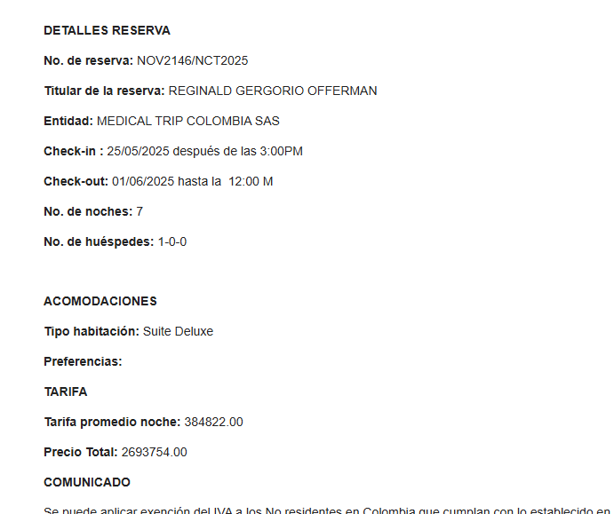
ALOJAMIENTO | SOLICITUD DE RESERVA
Servicio | Hotel Novelty Suites El Poblado - Medellín
Fecha check in | 2025-05-25
Fecha check out | 2025-06-01
# noches | 07 noches
Tipo de habitación | Suite Estandar con cocina
Huésped | 1
Nombre | Reginald
Nombre | Gregorio
Apellido | Offerman
Pasaporte | NYK4D78K3
Fecha de nacimiento | 1975-09-03
Cliente a facturar | Medical Trip Colombia SAS
Correo | reservasmedical@gmail.com
Teléfono | 315 772 1914

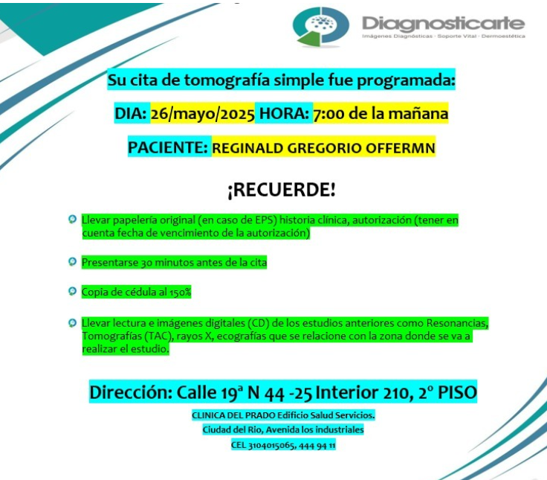

 | SOLICITUD DE RESERVA
Fecha
Día
Hora
RECOGIDA
Vuelo
Ruta
Pasajero
Pasaporte
Teléfono
DESTINO
No pasajeros
Equipaje | 2 maletas de 23 kilos + 2 maletas de 10 kilos
Tipo de vehículo | Carro
Cliente | Medical Trip Colombia SAS
Correo | reservasmedical@gmail.com
Teléfono | 315 772 1914
Forma de pago | Transferencia Medical Trip Colombia

Servicio | CITA CON ESPECIALISTA CON UROLOGÍA
Proveedor-sede
Fecha | 2025-05-27
Hora | 09:30 am
Cliente | Medical Trip Colombia SAS
Correo | reservasmedical@gmail.com
Teléfono | 315 772 1914
Paciente Nombre | Reginald
Paciente Nombre | Gregorio
Paciente Apellido | Offerman
Pasaporte | NYK4D78K3
Fecha de nacimiento | 03 sept 1075

Servicio | CITA CON ESPECIALISTA CON OFTALMOLOGÍA
Proveedor-sede
Fecha | 2025-05-27
Hora | 11:00 am
Cliente | Medical Trip Colombia SAS
Correo | reservasmedical@gmail.com
Teléfono | 315 772 1914
Paciente Nombre | Reginald
Paciente Nombre | Gregorio
Paciente Apellido | Offerman
Pasaporte | NYK4D78K3
Fecha de nacimiento | 03 sept 1075

Servicio | CITA CON ESPECIALISTA CON HEPATOLOGÍA
Proveedor-sede
Fecha | 2025-05-27
Hora | 02:00 pm
Cliente | Medical Trip Colombia SAS
Correo | reservasmedical@gmail.com
Teléfono | 315 772 1914
Paciente Nombre | Reginald
Paciente Nombre | Gregorio
Paciente Apellido | Offerman
Pasaporte | NYK4D78K3
Fecha de nacimiento | 03 sept 1075

Vuelo
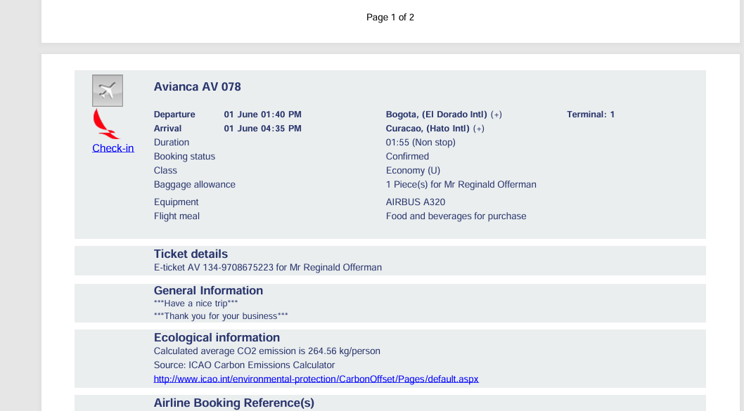
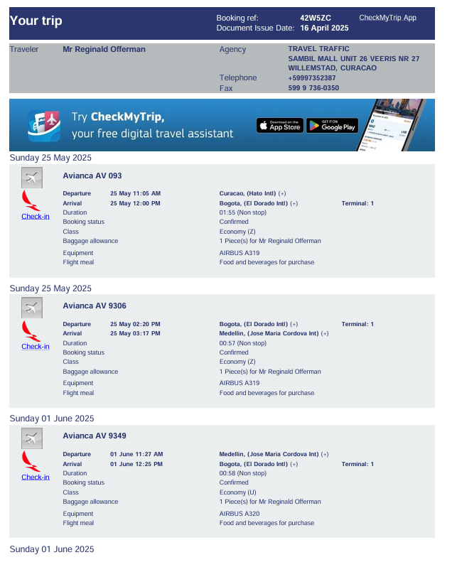
42W5ZC

